考勤记录
日期 | 班级 | 学号 | 姓名 | 签到时间 | 暂离时间 | 返回时间 | 今日暂离次数 | 今日暂离分钟数 | 签到照片 | 暂离/返回照片
2025-05-13 | 计算机2321 | 123123123 | 123123 | 22:37:21 | - | - | 0 | 0
2025-05-13 | 计算机2321 | 20230105 | 张三 | 22:16:24 | 22:16:39 | - | 1 | 0 |  | 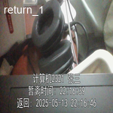
2025-05-13 | 计算机2321 | 20230106 | 张三 | 22:16:33 | - | - | 0 | 0
2025-05-13 | 计算机2321 | 20230107 | 张三 | 22:16:36 | 22:16:54 | - | 1 | 19 |  | 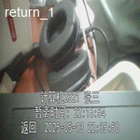
2025-05-13 | 计算机2321 | 20230111 | 张三 | 22:35:15 | 22:35:21 | - | 1 | 0 |  | 